상품제안서
맞춤제작 인쇄형 네임텍 | 상품코드: S16305

 |  |  |  |  |  |  | 02-713-8555 | www.synergygift.co.kr
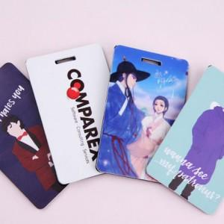

【상세/제작정보】 | ​UV인쇄<div><br></div>-100개이하는 50,000원의 인쇄비가 추가됩니다.​

【인쇄/포장옵션】 | 기타 / OPP(비닐)

【공급단가】 | 수량 | 100~ | 500~ | 1,000~ | 2,000~ | 3,000~
*VAT별도 | 단가 | 4,200원 | 4,050원 | 3,900원 | 3,750원 | 3,600원

【상품 URL】 | https://www.synergygift.co.kr:443/src/goods_detail.php?gdno=6137

